Worksheet
 | Alklima B.V.
 | Van Hennaertweg 29
 | 2952 CA Alblasserdam
 | NEDERLAND
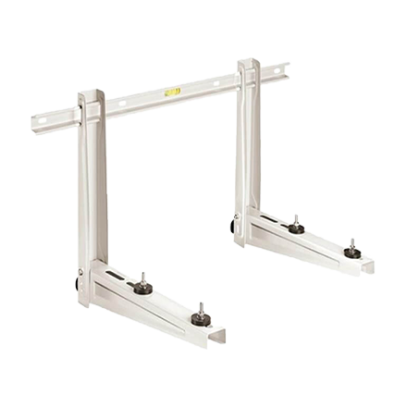
Code | AL5301
Product | RODIGAS muursteun 70 + 70 kg - 800 x 375 x 420 mm

Afmetingen & aansluitingen
Naam |  | Waarde | Eenheid
Breedte |  | 800 | mm
Diepte |  | 420 | mm
Hoogte |  | 375 | mm

Uitvoering & werking
Naam |  | Waarde | Eenheid
RAL-nummer |  | 9002
Met bevestigingsmateriaal |  | Ja
Console geschikt voor wand |  | Ja
Console geschikt voor plafond |  | Nee
Geschikt voor hangende apparaten |  | Nee
Geschikt voor staande apparaten |  | Ja
Met trillingsdempers |  | Ja
Materiaal |  | Staal

Overige gegevens
Naam |  | Waarde | Eenheid
Oppervlaktebescherming |  | Elektrolytisch verzinkt en gecoat
Draaglast |  | 120 | kg

